Накладная-№3
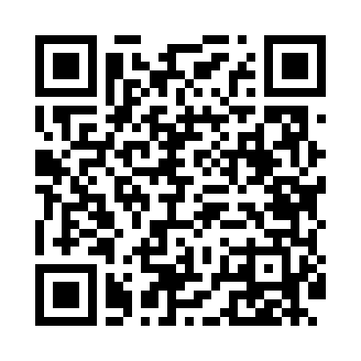
Номер товарно-транспортной накладной: |  |  | Торговый представитель: Karimov Amirjon
Поставщик: Toshkent falcon fly 2 |  |  | Телефон торгового представителя: +
Дата отгрузки: 03.01.2026 |  |  | Контрагент: """" Klient
Дата консигнации: |  |  | Адрес:
Доставщик: |  |  | Телефон:
Телефон доставщика:
Время заказа: 03.01.2026 11:43:19
№ | Штрих-код | Название товаров (работ,услуг) | Количество | Количество в кейсе | Цена | Сумма
 |  |  | 15 |  |  | 30
1 | 6823541213296 | Ёғочли мантиқасқон — асосан буғда пишириладиг ан таомлар учун мўлжалланган 24cm DB-13-59 | 2 | 2 шт. | 4.90 | 9.80
2 | 6901234190229 | Ёгоч Доска 2.5 35cm DB-19-22 | 1 | 1 шт. | 5.20 | 5.20
3 | 6061286931536 | Коврики сервировочные пластмассовая DB-145-7 | 10 | 10 шт. | 1 | 10
4 | 6901234190175 | Деревянная доска для чак-чука, 25×1.5 см, DB- 19-17 | 1 | 1 шт. | 2.70 | 2.70
5 | 6988011013841 | Бамбукли ликоб 24.5x24.5x1.5 см DB-13-84 | 1 | 1 шт. | 2.30 | 2.30
Итого: 30$|->UZS: 375,000.00

